상품제안서
애니포트 360도 회전형 노트북거치대(최대17인치) | 상품코드: S40966

 |  |  |  |  |  |  | 02-713-8555 | www.synergygift.co.kr
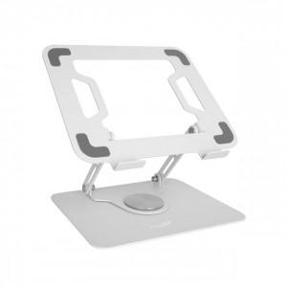

【상세/제작정보】

【인쇄/포장옵션】 | 레이저 / 포장지포장

【공급단가】 | 수량 | 20~ | 50~ | 100~ | 300~ | 1,000~
*VAT별도 | 단가 | 26,100원 | 24,500원 | 23,700원 | 22,700원 | 21,900원

【상품 URL】 | https://www.synergygift.co.kr:443/src/goods_detail.php?gdno=40966

